1.IDENTIFICACION
INFORMACIÓN GENERAL |  | INFORMACIÓN DEL ESTUDIO RESPECTIVO
 |  | NODO NÚMERO |  |  |  |  | 16057
 |  | INFORME NÚMERO |  |  |  |  | 817
CONTRATISTA | UNIÓN TEMPORAL MOVILIDAD 2014 | ORDEN DE TRABAJO No. |  |  |  |  | PROGRAMACION BASICA
 |  | FECHA DE LA ORDEN DE TRABAJO |  |  |  |  | -
 |  | FECHA DE LA TOMA DE INFORMACIÓN |  |  |  |  | 130514
 |  | DÌA DE LA SEMANA
OBJETO DEL CONTRATO | REALIZAR LA TOMA DE INFORMACIÓN DE CAMPO, COMO INSUMO DEL PROGRAMA DE MONITOREO, SEGUIMIENTO Y PLANEACIÓN DEL TRÁNSITO Y EL TRANSPORTE DE BOGOTA D.C | TIPO DE ESTUDIO |  |  |  |  | VOLÚMENES POR TIPO DE VEHÍCULO
 |  | NOMBRE DEL ARCHIVO |  |  |  |  | 16057_AK_7_X_AC_127_140513_VOL_V1.xlsx
 |  | CÓDIGO DEL ESTUDIO |  |  |  |  | VOL
 |  | LUGAR DE LA TOMA DE INFORMACIÓN
NÚMERO DE CONTRATO | 2072-2013 | COORDENADA X |  |  |  |  | LONGITUD
 |  | COORDENADA Y |  |  |  |  | LATITUD

FECHA DE INICIO DEL CONTRATO | 22-01-2014 | PROFESIONALES RESPONSABLES
 |  | CONSULTOR (DIRECTOR) |  |  |  |  | ING. MSC. SANDRA LUCIA NAVAS TEQUIA
 |  | CONSULTOR (COORDINADOR GENERAL) |  |  |  |  | ING. MSC. LUIS FERNANDO RUBIANO BARRERO
INTERVENTORÍA | UNIVERSIDAD NACIONAL DE COLOMBIA | CONSULTOR (EXPERTO EN TRÁNSITO Y TRANSPORTE) |  |  |  |  | ING. ESP. DIANA PAOLA PARADA
 |  | CONSULTOR (ING ANÀLISIS) |  |  |  |  | ING. IRINA ROCÍO GUTIÉRREZ
 |  | INTERVENTORÍA (DIRECTOR) |  |  |  |  | ING. MSC. ARTURO ZARATE
 |  | INTERVENTORÍA (ESPECIALISTA) |  |  |  |  | ING. MSC. WILLIAM CASTRO
 |  | INTERVENTORÍA (RESIDENTE) |  |  |  |  | ING. JOSÉ EDWIN TORRES
OBJETO DEL CONTRATO | INTERVENTORÍA TÉCNICA, ADMINISTRATIVA Y FINANCIERA PARA LA TOMA DE INFORMACIÓN DE CAMPO COMO INSUMO DEL PROGRAMA DE MONITOREO, SEGUIMIENTO Y PLANEACIÓN DEL TRÁNSITO Y TRANSPORTE DE BOGOTÁ D.C. | SUPERVISOR SECRETARIA MOVILIDAD |  |  |  |  | ING. FABIAN GONZALEZ

 |  | VERSIONES DEL ESTUDIO
 |  | NÚMERO |  | FECHA | OBSERVACIONES
NÚMERO DE CONTRATO | 2072-2013 | Versión 0 |  | 16/05/14
 |  | Versión 1 |  | 23/05/14 | SE ATENDIERON LAS OBSERVACIONES DE INTERVENTORÍA ENVIADAS EN COMUNICADO FI-INT-CMTTUB14-213-14, SE DA RESPUESTA MEDIANTE RADICADO ICV-187-C-392. Se revisó el volumen de motos para los periodos 17:15 - 17:30 y no se evidenció una causa aparente que justifique el cambio. En la hoja 4. RESULTADOS, se ajustaron las gráficas de composición vehicular de todos los períodos, mostrando únicamente los valores representativos.
 |  | Versión 2
FECHA DE INICIO DEL CONTRATO | 21-01-2014 | Versión 3

 |  | DESCRIPCIÓN DE LA TOMA DE INFORMACIÓN
 |  | TIPO DE VEHÍCULO | FACTOR DE EQUIVALENCIA | MOVIMIENTOS AFORADOS |  |  | No. DE PERÍODOS | HORA
ESQUEMA |  |  |  | ACCESO | LENTA | RÁPIDA | HORARIO DEL PERÍODO No. 1 | 22:00-06:00
 |  | L | 1 | NORTE | 1 |  | HORARIO DEL PERÍODO No. 2 | 06:00-14:00
 |  | C | 2 | SUR | 2 |  | HORARIO DEL PERÍODO No. 3 | 14:00-22:00
 |  |  |  | OCCIDENTE | 3 |  | No. DE HORAS TOMADAS |  | 24
 |  | BT | 2 | ORIENTE |  |  | HORARIO DE LA TOMA DE INFORMACIÓN |  | 22:00-22:00
 |  | B | 2 |  |  |  | No. DE EQUIPOS UTILIZADOS |  | 8
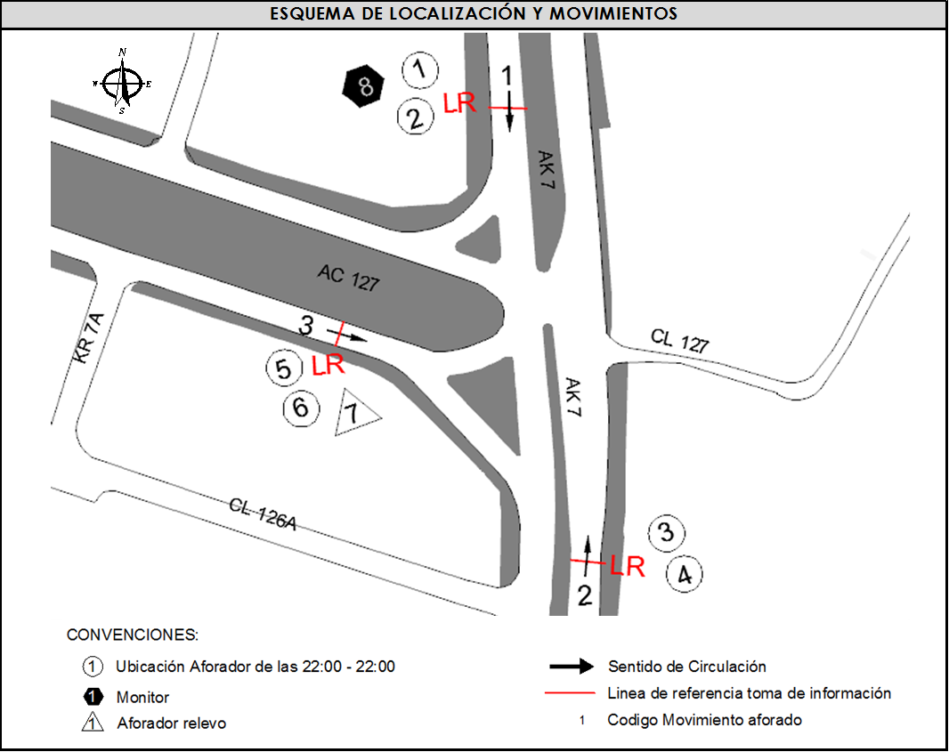
 |  |  |  | OBSERVACIONES DE LA TOMA DE INFORMACIÒN
 |  | AL | 2 | OBSERVACION |  |  |  |  |  | ACCESO
 |  | AT | 2.5 | A PARTIR DE LAS 07:00 HORAS A LAS 13:20 HORAS SE PRESENTÓ CONGESTIÓN VEHÍCULAR |  |  |  |  |  | NORTE
 |  | BA | 2.5
 |  | ESP | 2
 |  | INT | 2
 |  | C2P | 2.5
 |  | C2G | 2.5
 |  | C3-C4 | 2.5
 |  | C5 | 2.5
 |  | >C5 | 2.5
 |  | M | 0.5
 |  | BIC | 0.3

 |  | ANALISIS PUNTUAL
 |  | LA INTERSECCIÓN DE LA AVENIDA CARRERA 7 CON AVENIDA CALLE 127 (AVENIDA CALLEJAS) SE ENCUENTRA UBICADA EN EL SECTOR NOR-ORIENTE DE LA CIUDAD EN LA LOCALIDAD DE USAQUÉN, LA AVENIDA CARRERA 7 PERMITE LA CIRCULACIÓN EN SENTIDO NORTE- SUR Y VICEVERSA, Y CUENTA CON UNA CALZADA DE TRES CARRILES POR SENTIDO PARA LA CIRCULACIÓN DE TRÁFICO MIXTO. LA AVENIDA CALLE 127 CUENTA CON UNA CALZADA POR SENTIDO, CADA UNA DE DOS CARRILES DE CIRCULACIÓN QUE PERMITE LA CIRCULACIÓN EN SENTIDO NOROCCIDENTE Y SUROCCIDENTE. El PASO DE ESTA VÍA POR AL INTERSECCIÓN ES A NIVEL. EL VOLUMEN TOTAL AFORADO DURANTE EL DÍA MARTES 13 DE MAYO DE 2014 FUE DE 92.703 VEHÍCULOS MIXTOS, COMPUESTOS DE LA SIGUIENTE MANERA: EL 78,0% CORRESPONDEN A VEHÍCULOS LIVIANOS, EL 10,7% MOTOS, EL 9,4% TRANSPORTE PÚBLICO COLECTIVO (COLECTIVOS, BUSETA / BUSETON, BUSES) Y EL 1,3% A VEHÍCULOS DE CARGA. LOS PERÍODOS DE MÁXIMA DEMANDA SE PRESENTAN ENTRE LAS 18:00 Y LAS 19:00 HORAS, Y ENTRE LAS 14:00-15:00 HORAS. LA HORA PICO TOTAL DE LA INTERSECCIÓN SE REGISTRA ENTRE LAS 18:00 Y LAS 19:00 HORAS, PERIODO EN EL QUE SE MOVILIZA UN TOTAL DE 6.527 VEHÍCULOS MIXTOS, DE LOS CUALES EL 81,5% CORRESPONDE A VEHÍCULOS LIVIANOS, EL 10,3% A MOTOS, EL 6,9% A TRANSPORTE PUBLICO COLECTIVO Y MASIVO, EL 0,5% A CAMIONES Y FINALMENTE LAS BICICLETAS CON UNA PARTICIPACIÓN DEL 0,8%.

 |  | REGISTRO FOTOGRÁFICO
 |  | 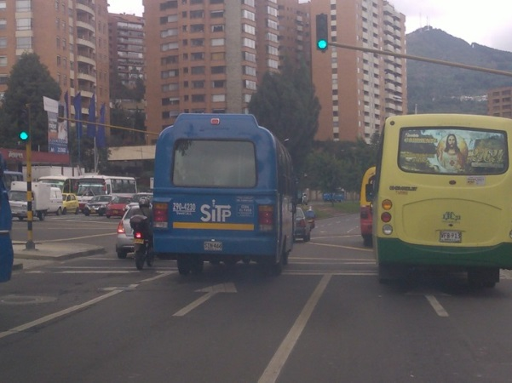 |  |  |  |  | 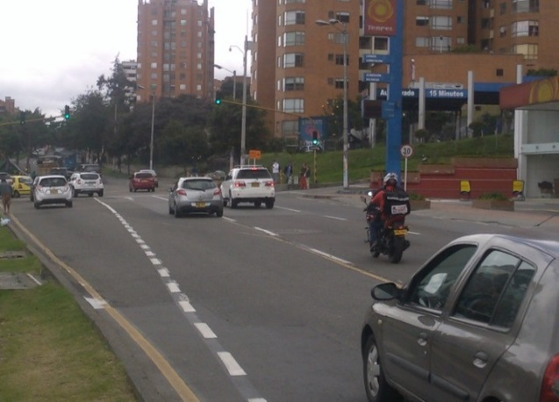

 |  | ACCESO NORTE |  |  |  |  | ACCESO SUR

 |  | 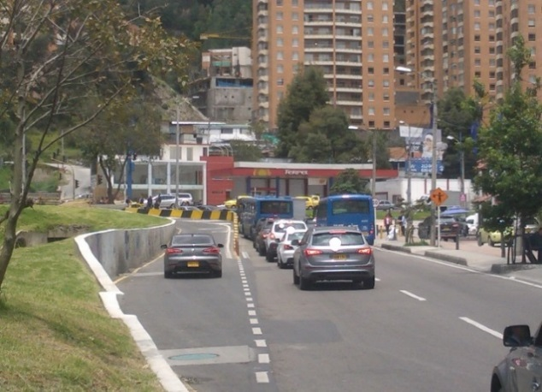

 |  | ACCESO OCCIDENTE

